상품제안서
바쏘 텀블러 무릎담요 선물세트 | 상품코드: S44370

 |  |  |  |  |  |  | 02-713-8555 | www.synergygift.co.kr
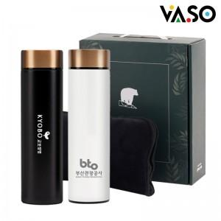

【상세/제작정보】

【인쇄/포장옵션】 | 실크, 레이저 / 포장불가능

【공급단가】 | 수량 | 30~ | 100~ | 300~ | 1,000~ | 3,000~
*VAT별도 | 블랙 | 12,300원 | 11,600원 | 11,100원 | 10,700원 | 10,500원
 | 화이트 | 12,300원 | 11,600원 | 11,100원 | 10,700원 | 10,500원

【상품 URL】 | https://www.synergygift.co.kr:443/src/goods_detail.php?gdno=44370

